Sheet6
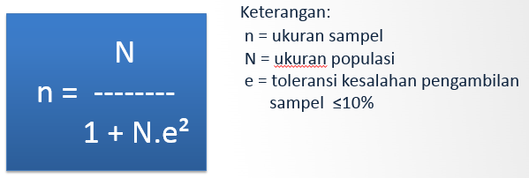

 | seluruh pegawai |  |  | stakeholder terkait
 | N | e^ | sample | N | e^ | sample
e-skp | 225 | 0.01 | 69 |  |  |  | manpeg | 7 org kepeg
e-skp | 225 | 0.04 | 22 |  |  |  | sirenbaja, simpel,lpse |  | BMN | 7 org BMN
Website | 225 | 0.04 | 22 |  |  |  | simak,simantap |  |  | 7 org BMN
Sinde | 225 | 0.04 | 22 |  |  |  | SOP | 6 org kasie dan kadep
Mao Tukin | 225 | 0.04 | 22

Rumus Interval
I = 100 / Jumlah Skor (Likert)
Maka (I)= | 100/4
Hasil (I) = | 25
(Ini adalah intervalnya jarak dari terendah 0 % hingga tertinggi 100%)
Berikut kriteria interpretasi skornya berdasarkan interval:
Indeks 0% – 24,99% : Sangat Tidak Setuju
Indeks 25% – 49,99% : Tidak Setuju
Indeks 50% – 74,99% : Setuju
Indeks 75% – 100% : Sangat Setuju

